問題
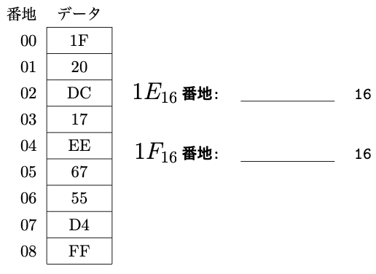
基礎コンピュータ工学 宿題 | 出席番号 |  | 氏名 | No.5
1. プログラム実行後のレジスタやメモリの値を答えなさい． |  | 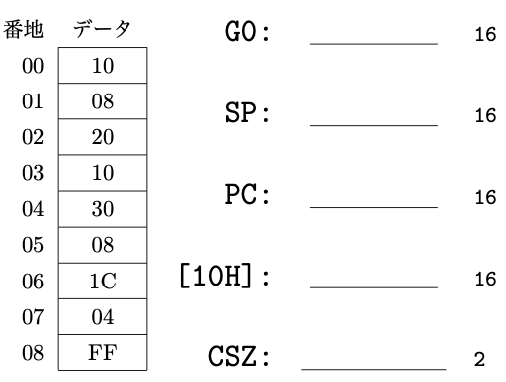

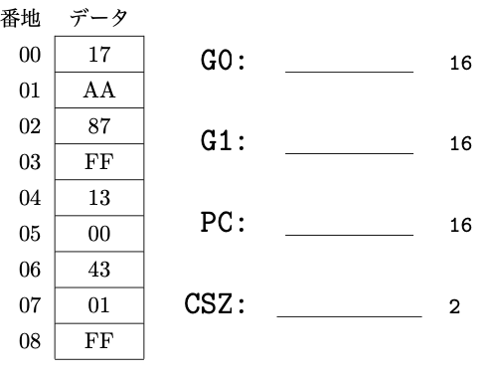

 |  | 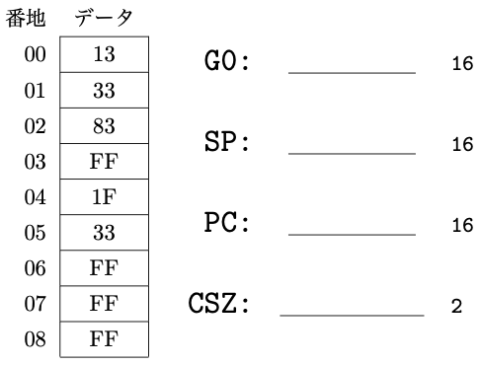

解答
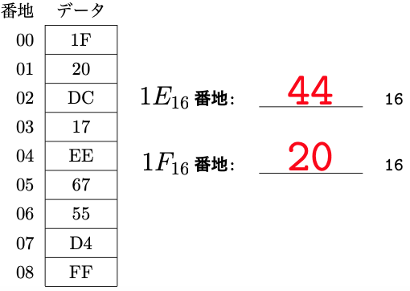
基礎コンピュータ工学 宿題 | 出席番号 | 99 | 氏名 | 解答例 | No.5
1. プログラム実行後のレジスタやメモリの値を答えなさい． |  | 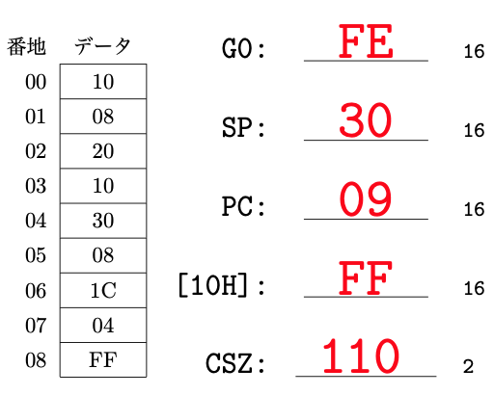

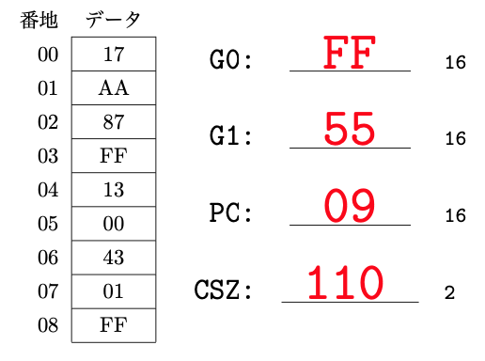

 |  | 